環境構築
環境構築
 | 前提条件
 |  | 以下が必要
 |  | ・Node.js ←アクティブLTS、メンテナンスLTS バージョンが必要。
 |  | ・npmパッケージマネージャー
 |  | （npmはNode.jsとともにインストールされる）

 | Node.jsインストール
 | 1 | 公式サイトからインストーラーを入手する。
 |  | https://nodejs.org/ja/download/
 |  | 特定バージョンのインストーラーを探す場合は公式の以下から入手する。
 |  | https://nodejs.org/ja/download/releases/

 | 2 | インストーラーを起動し、インストールする。
 |  | 基本的にはデフォルトのままで問題ない。

 |  | ※Node.jsを複数バージョン入れて切り替えて使用する場合、nvm-windows を使用する。
 |  | （すでにNode.jsがインストールされてる場合は一度アンインストールする）
 |  | 手順は下記参照。
 |  | https://twotone.me/web/5124/
 |  | プロキシ環境下の場合、設定必要。
 |  | https://www.bnote.net/front-end/nvm.html

 | 3 | コマンドプロンプトを開き、以下コマンドでバージョン表示されればインストール成功
 |  | node -v
 |  | npm -v
 |  | （表示されない場合はPCを再起動してみる。）

 | 4 | プロキシ設定する場合は以下コマンドを実行する。（proxyserver:portは設定するプロキシサーバーに読み替え）
 |  | npm -g config set proxy http://proxyserver:port
 |  | npm -g config set https-proxy http://proxyserver:port

 | Angular CLIインストール
 |  | Angular CLIはAngularのコマンドラインツール

 | 1 | コマンドプロンプトを開き、以下コマンドを実行する。
 |  | npm install -g @angular/cli

 | 2 | 以下コマンドでバージョン表示されればインストール成功
 |  | ng version
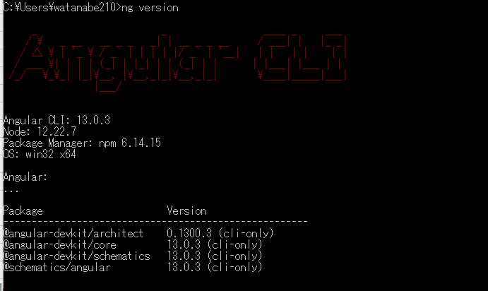

参考
 | 公式サイト ローカル環境とワークスペースのセットアップ
 |  | https://angular.jp/guide/setup-local
 | Node.js のアクティブLTS、メンテナンスLTS
 |  | https://nodejs.org/en/about/releases/
 | Angular開発環境構築手順(for Windows)
 |  | https://poppingcarp.com/angular_intro_setup_windows/

HelloWorld
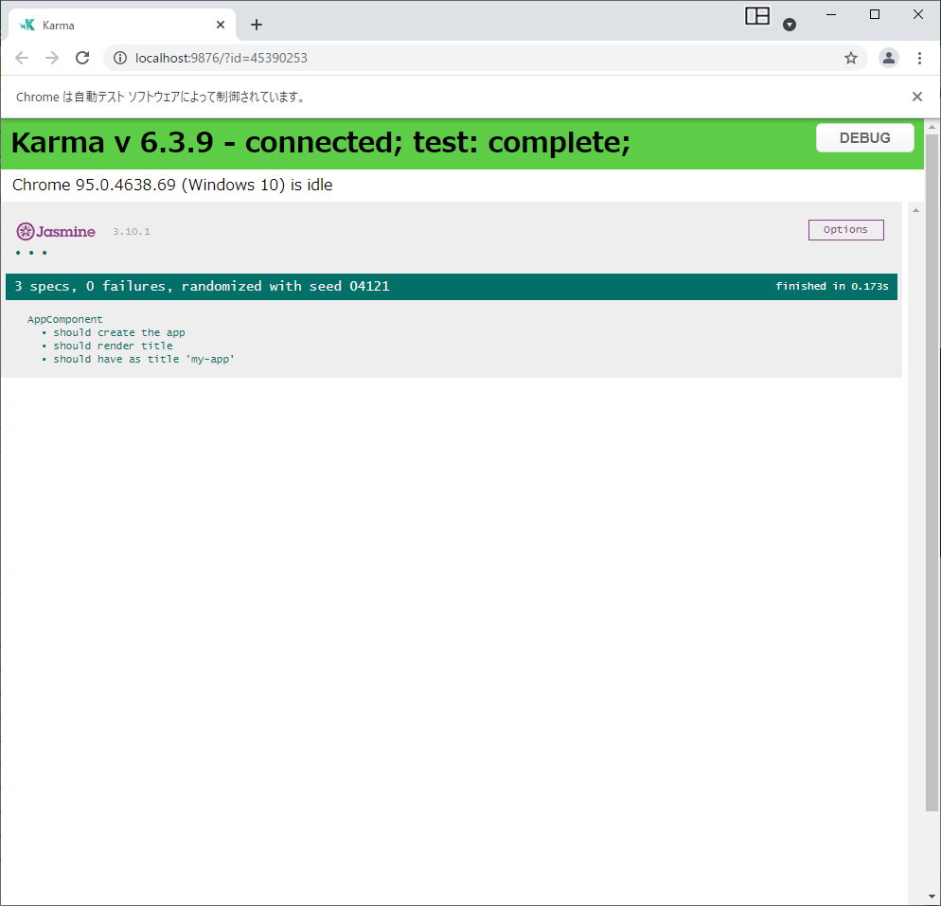
新規作成～Hello Worldの表示

 | 1 | Angular CLIでプロジェクトを新規作成する。
 |  | コマンドプロンプトを開き、プロジェクトを作成するフォルダへ移動し、下記コマンドを実行する。
 |  | ng new [プロジェクト名]
 |  | しばらく待つとプロジェクトに含める機能などを聞かれる。今回は最小限で作成。

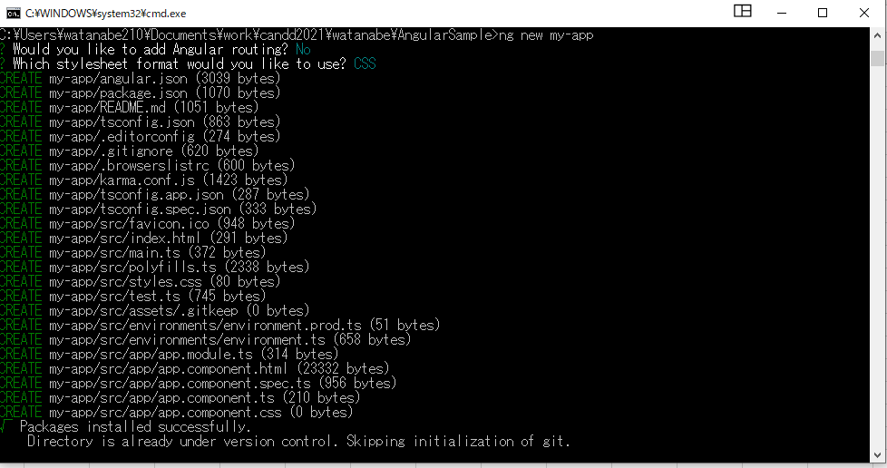

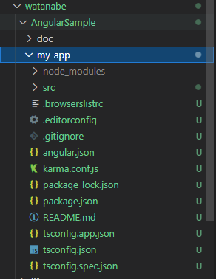

 |  |  | 作成されたプロジェクト

 | 2 | 実行する。
 |  | 作成したプロジェクトのフォルダへ移動する。
 |  | cd [プロジェクトのフォルダ]
 |  | 実行する。
 |  | ng serve --open
 |  | ng serve コマンドは、サーバーを起動し、ファイルを監視する。ファイルを変更したときにアプリケーションを再ビルドする。
 |  | --open（または単に -o）オプションは、ブラウザを自動的に http://localhost:4200/ に開く。
 |  | ブラウザを自動的に開く必要がなければオプション不要。
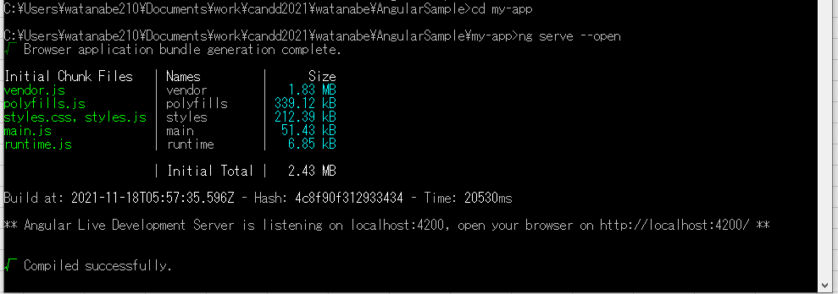

 |  | 下記のようなページが表示されれば成功。
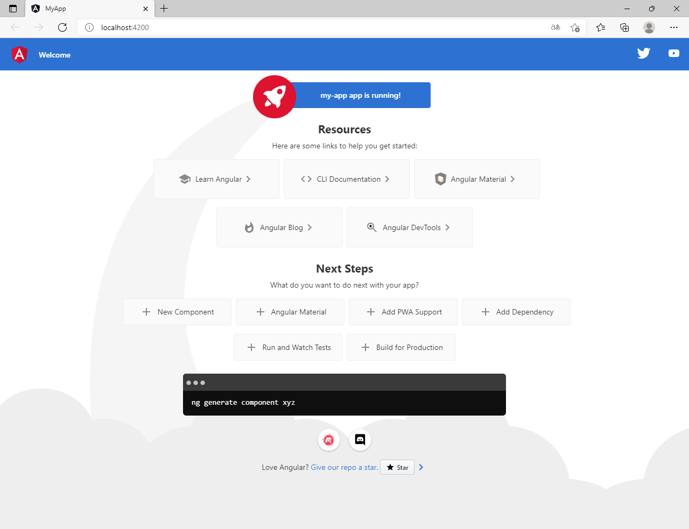

 | テストについて
 |  | デフォルトでJasmineとKarmaの設定がされている。ブラウザはChromeが設定されている。
 |  | 下記でコマンドでテスト実行できる。（ファイルを変更した場合、テストが再び実行されるらしい）
 |  | ng test

